Sheet1
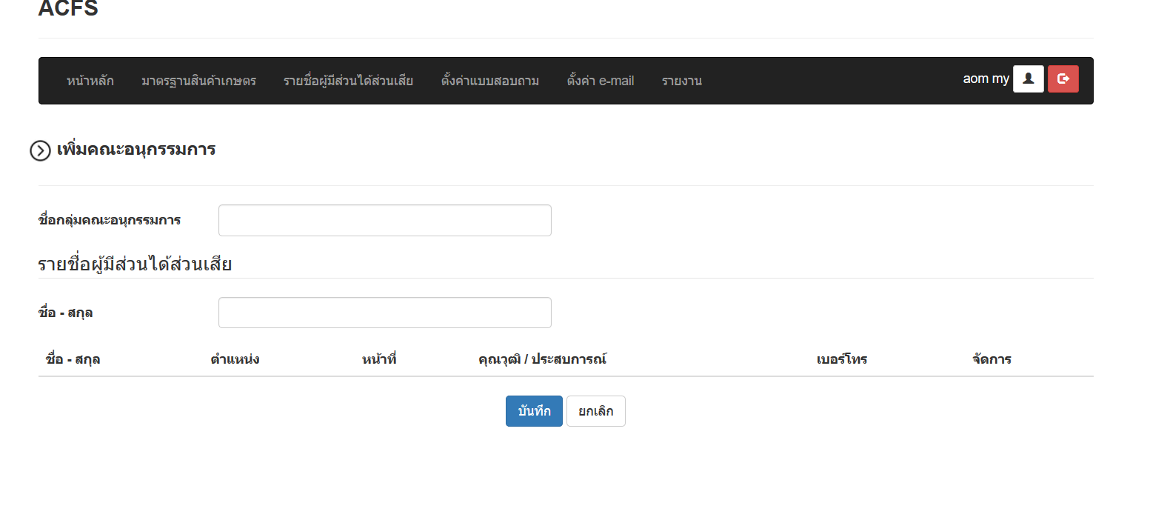

มีแทบการประชุม

ส่งระหัสให้กับคนที่ถูกเลือกเป็นอนุกรรมการ

แสดงผลเหมือนตัวนี้เลยครับ

Sheet3
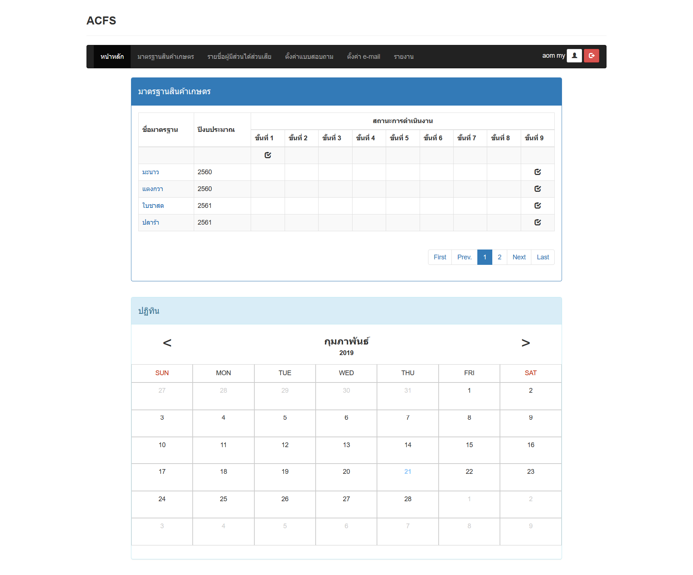

คณะอนุกรรมการแสดงแค่ปฏิทิน คลิกเข้าไปดูรายละเอียดได้ตามปกติ

